Vi phạm
Thời gian | Loại vi phạm | Lý do | Hình ảnh
2026-05-18 07:52:31 | mask | Phát hiện thiếu/vi phạm: MASK | 
2026-05-18 07:52:36 | mask | Phát hiện thiếu/vi phạm: MASK | 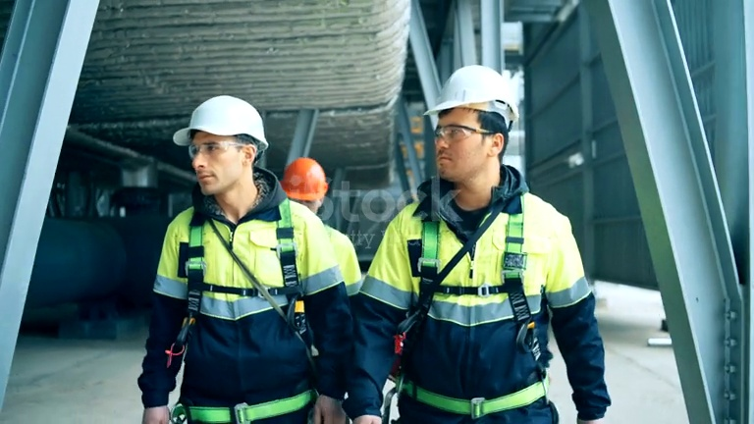
2026-05-18 07:52:41 | mask | Phát hiện thiếu/vi phạm: MASK | 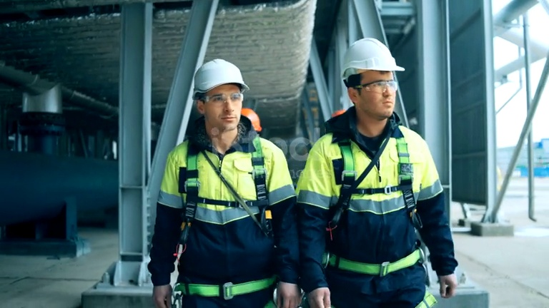
2026-05-18 07:52:46 | mask | Phát hiện thiếu/vi phạm: MASK | 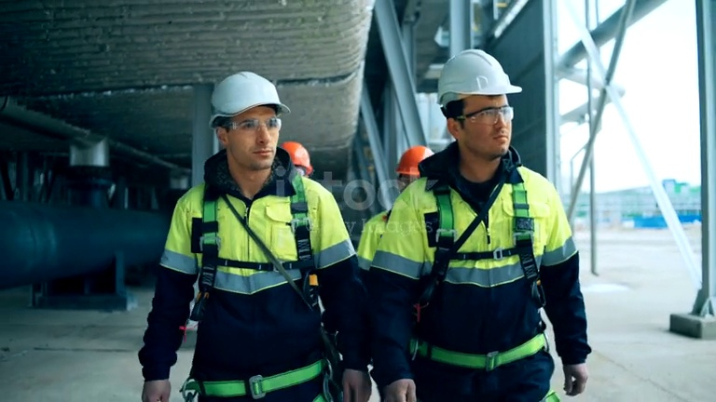
2026-05-18 08:01:54 | Vest, mask, Gloves | Phát hiện thiếu/vi phạm: VEST, MASK, GLOVES | 
2026-05-18 08:02:00 | Vest, mask, Gloves | Phát hiện thiếu/vi phạm: VEST, MASK, GLOVES | 
2026-05-18 08:02:05 | Vest, mask, Gloves | Phát hiện thiếu/vi phạm: VEST, MASK, GLOVES | 
2026-05-18 08:02:10 | Vest, mask, Gloves | Phát hiện thiếu/vi phạm: VEST, MASK, GLOVES | 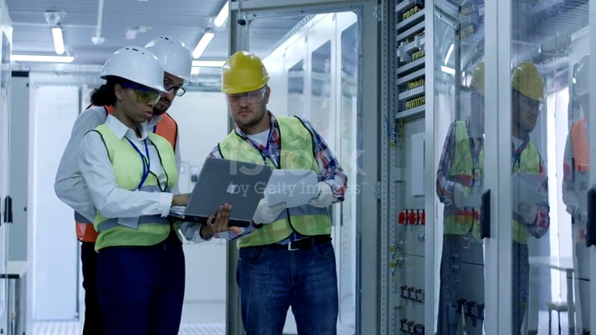
2026-05-18 08:02:15 | Vest, mask, Gloves | Phát hiện thiếu/vi phạm: VEST, MASK, GLOVES | 
2026-05-18 08:02:20 | Vest, mask, Gloves | Phát hiện thiếu/vi phạm: VEST, MASK, GLOVES | 
2026-05-18 08:02:25 | Vest, mask, Gloves | Phát hiện thiếu/vi phạm: VEST, MASK, GLOVES | 
2026-05-18 08:02:30 | Vest, mask, Gloves | Phát hiện thiếu/vi phạm: VEST, MASK, GLOVES | 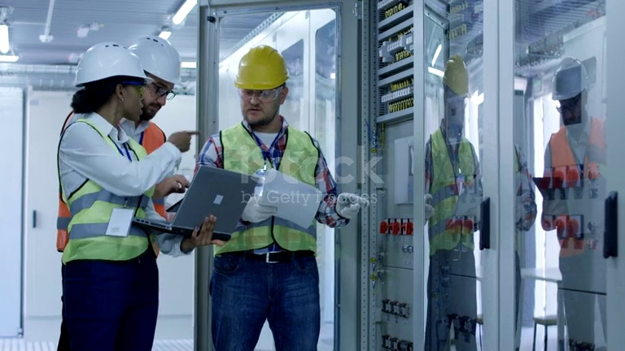
2026-05-18 08:02:35 | Vest, mask, Gloves | Phát hiện thiếu/vi phạm: VEST, MASK, GLOVES | 
2026-05-18 08:02:40 | Vest, mask, Gloves | Phát hiện thiếu/vi phạm: VEST, MASK, GLOVES | 
2026-05-18 08:02:46 | mask, Gloves | Phát hiện thiếu/vi phạm: MASK, GLOVES | 
2026-05-18 08:02:51 | mask, Gloves | Phát hiện thiếu/vi phạm: MASK, GLOVES | 
2026-05-18 08:02:56 | mask, Gloves | Phát hiện thiếu/vi phạm: MASK, GLOVES | 
2026-05-18 08:03:01 | mask, Gloves | Phát hiện thiếu/vi phạm: MASK, GLOVES | 
2026-05-18 08:03:06 | mask, Gloves | Phát hiện thiếu/vi phạm: MASK, GLOVES | 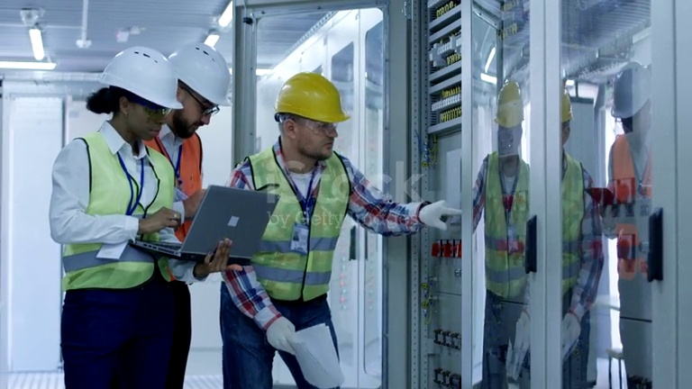
2026-05-18 08:03:11 | mask, Gloves | Phát hiện thiếu/vi phạm: MASK, GLOVES | 
2026-05-18 08:03:17 | mask, Gloves | Phát hiện thiếu/vi phạm: MASK, GLOVES | 
2026-05-18 08:03:22 | Vest, mask, Gloves | Phát hiện thiếu/vi phạm: VEST, MASK, GLOVES | 
2026-05-18 08:03:27 | Vest, mask, Gloves | Phát hiện thiếu/vi phạm: VEST, MASK, GLOVES | 

